Hbase
DB-Engines Ranking （Wide Column Stores）

 | https://db-engines.com/en/ranking/wide+column+store

Hbase概述

 | hbase是一个构建在HDFS上的分布式列存储系统
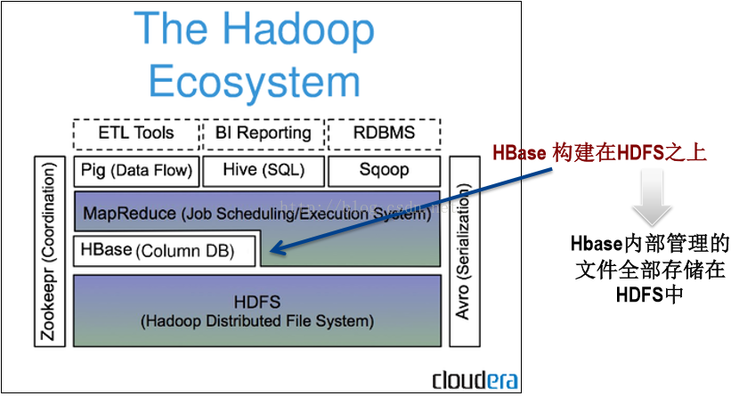

 | Hbase解决HDFS的问题：
 | 其内部管理的文件全部存储在HDFS中
 | HDFS适合批处理场景，不支持数据随机查找，不适合增量数据处理且不支持数据更新

 | 优缺点
 |  | 优点
 |  |  | 列可以动态增加，并且列为空就不存储数据，节省存储空间
 |  |  | Hbase自动切分数据，使得数据存储自动具有水平scalability
 |  |  | Hbase可以提供高并发读写操作的支持

 |  | 缺点
 |  |  | 不能支持条件查询，只支持按照Row key来查询
 |  |  | HBase并不适合传统的事物处理程序或关联分析，不支持复杂查询

数据模型
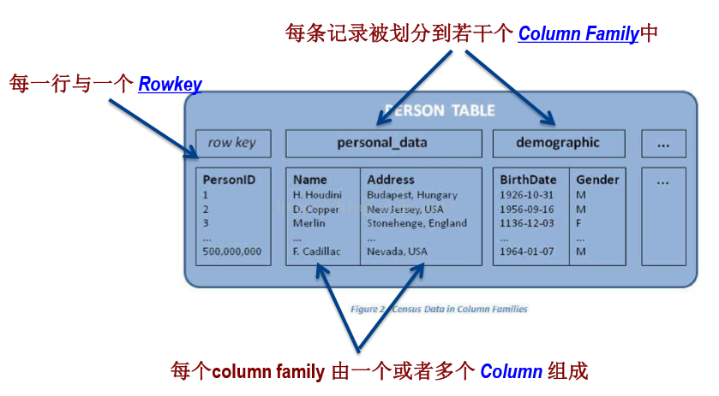

 | Row key |  |  | 行主键 Hbase的所有操作均是基于rowkey的。支持CRUD（Create、Read、Update和Delete）和 Scan操作
 | Column Family（列族） |  |  | 在表创建时声明，每个Column Family为一个存储单元
 | Column（列） |  |  | 每个列都属于一个列族，以列族名为前缀，如列article:title和article:content属于article列族
 | Timestamp |  |  | 通过row和column确定一份数据，这份数据的值可能有多个版本，不同版本的值按照时间倒序排序，即最新的数据排在最前面，查询时默认返回最新版本

 |  | Row key |  | 1： N | Column Family

 |  | Column Family |  | 1： N | Column

 |  | Hbase数据是按列存储-每一列单独存放。列存储的优点是数据即是索引

 | 数据类型
 |  | TableName 是字符串
 |  | RowKey 和 ColumnName 是二进制值（Java 类型 byte[]）
 |  | Timestamp 是一个 64 位整数（Java 类型 long）
 |  | value 是一个字节数组（Java类型 byte[]）

物理模型

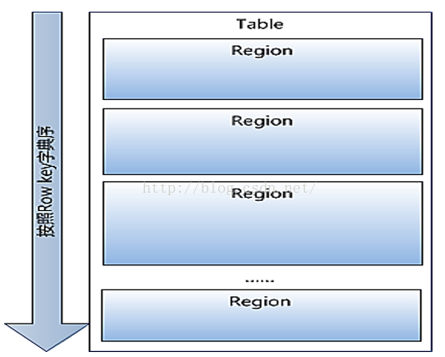

 | 每个表开始只有一个region，随 着数据增多，region不断增大，当增大到一个阀值的时候， region就会等分会两个新的region，之后会有越来越多的 region

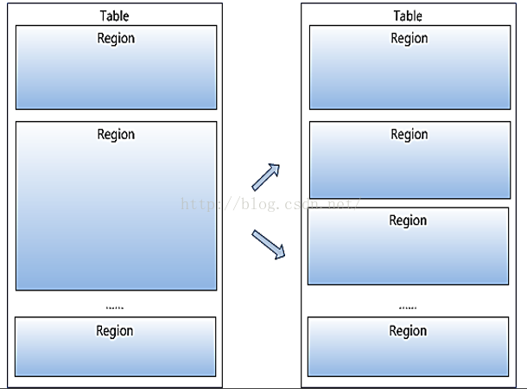

 | Region是HBase中分布式存储和负载均衡的最小单元。 不同Region分布到不同RegionServer上。

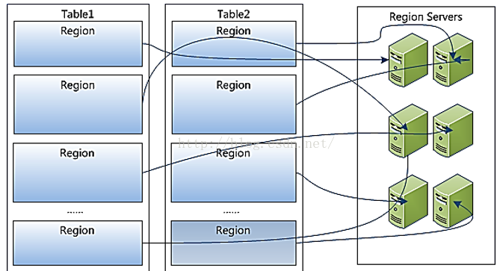

 | Region虽然是分布式存储的最小单元，但并不是存储 的最小单元
 | Region由一个或者多个Store组成，每个store保存一个 columns family。
 | 每个Strore又由一个memStore和0至多个StoreFile组成 |  |  |  |  | 问题：解释一下元数据？
 | memStore存储在内存中，StoreFile存储在HDFS上

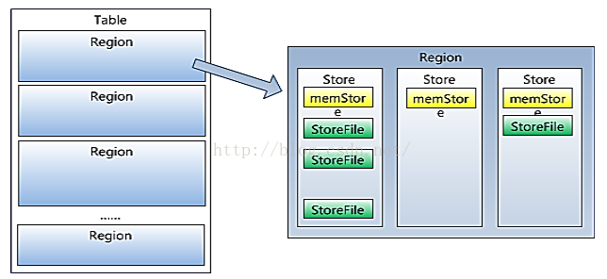

基本架构
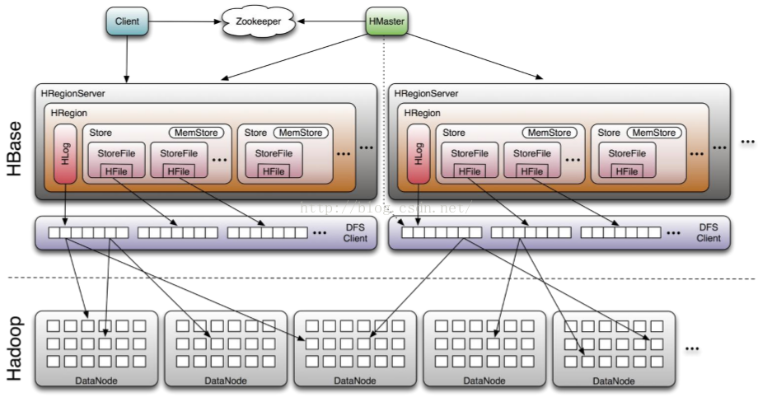

 |  |  |  |  |  |  | Region是hbase最小的逻辑存储单元
 |  |  |  |  |  |  | 物理的是StoreFile，Hfile
 |  |  |  |  |  |  | 一个Region包含一个或者多个StoreFile
 |  |  |  |  |  |  | 一个StoreFile包含一个或者多个Hfile

 |  | Client包含访问HBase的接口，并维护cache来加快对HBase的访问
 |  | Zookeeper用来保证任何时候，集群中只有一个master，存贮所有Region的寻址入口以及实时监控Region server的上线和下线信息。并实时通知给Master存储HBase的schema和table元数据
 |  | HMaster负责为Region server分配region和Region server的负载均衡。如果发现失效的Region server并重新分配其上的region。同时，管理用户对table的增删改查操作
 |  | Region Server 负责维护region，处理对这些region的IO请求并且切分在运行过程中变得过大的region

 | zookeeper的作用

 |  | zookeeper使 Master不再是单点故障
 |  | HBase 依赖ZooKeeper，默认情况下，HBase 管理ZooKeeper 实例。比如， 启动或者停止ZooKeeper。Master与RegionServers 启动时会向ZooKeeper注册。

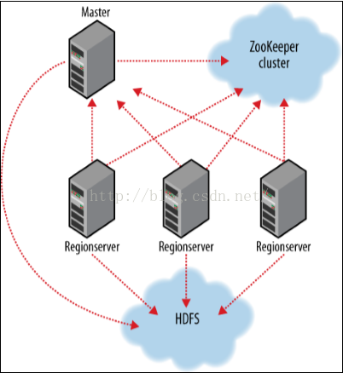

 | Hlog日志

 |  | Client每次写数据库之前，都会首先血Hlog日志。记录写操作。如果不做日志记录，一旦发生故障，操作将不可恢复

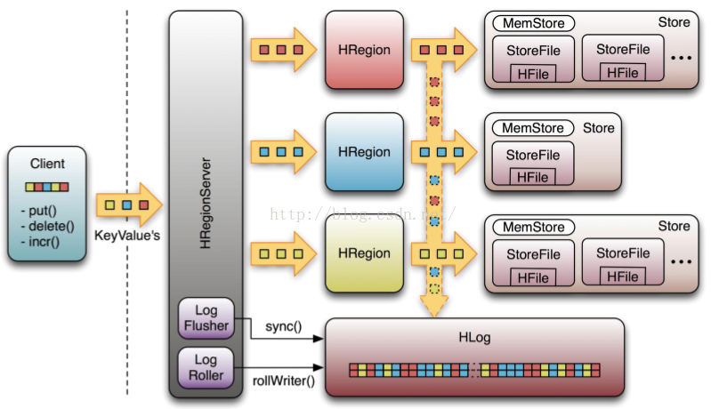

设计时应该考虑什么问题

 | * 要针对数据模型和物理模型进行设计

 |  | 表应该有多少个列簇

 |  | 列簇使用什么数据

 |  | 每个列簇应有多少个列

 |  | 列名应该是什么，尽管列名不必在建表时定义，但是读写数据时是需要的

实用场景
应用场景

 | Hbase适合需对数据进行随机读操作或者随机写操作、大数据上高并发操作

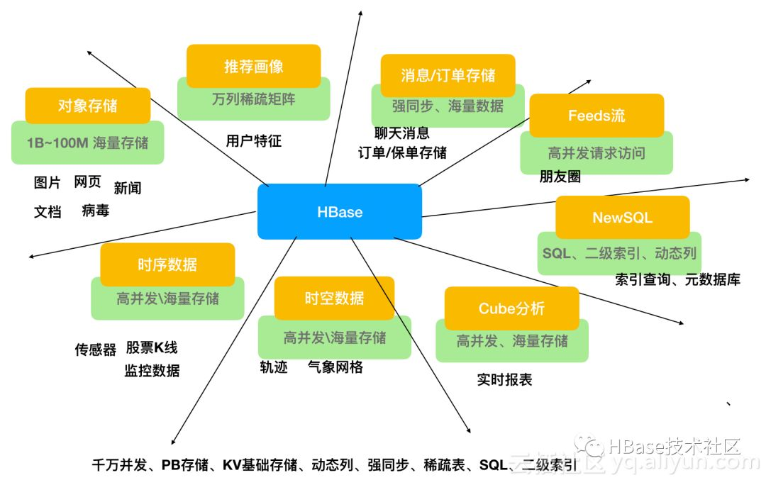

 | 对象存储：我们知道不少的头条类、新闻类的的新闻、网页、图片存储在HBase之中，一些病毒公司的病毒库也是存储在HBase之中
 | 时序数据：HBase之上有OpenTSDB模块，可以满足时序类场景的需求
 | 推荐画像：特别是用户的画像，是一个比较大的稀疏矩阵，蚂蚁的风控就是构建在HBase之上
 | 时空数据：主要是轨迹、气象网格之类，滴滴打车的轨迹数据主要存在HBase之中，另外在技术所有大一点的数据量的车联网企业，数据都是存在HBase之中
 | CubeDB OLAP：Kylin一个cube分析工具，底层的数据就是存储在HBase之中，不少客户自己基于离线计算构建cube存储在hbase之中，满足在线报表查询的需求
 | 消息/订单：在电信领域、银行领域，不少的订单查询底层的存储，另外不少通信、消息同步的应用构建在HBase之上
 | Feeds流：朋友圈，快手，抖音
 | NewSQL：之上有Phoenix的插件，可以满足二级索引、SQL的需求，对接传统数据需要SQL非事务的需求

滴滴的应用场景和实践

 | 订单事件
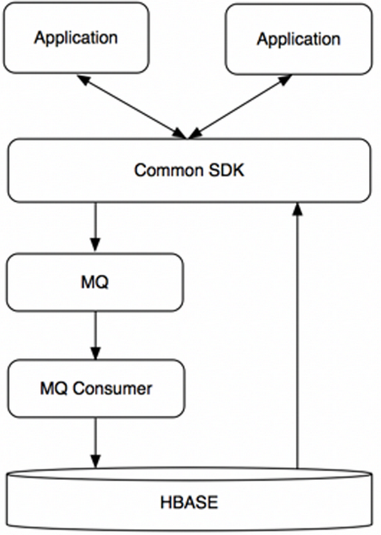

 |  |  |  | 业务要求

 |  |  |  | 在线查询订单生命周期的各个状态，包括status、event_type、order_detail等信息。主要的查询来自于客服系统。
 |  |  |  | 在线历史订单详情查询。上层会有Redis来存储近期的订单，当Redis不可用或者查询范围超出Redis，查询会直接落到HBase。
 |  |  |  | 离线对订单的状态进行分析。
 |  |  |  | 写入满足每秒10K的事件，读取满足每秒1K的事件，数据要求在5s内可用。

 | 轨迹

 |  | 业务要求

 |  |  | 满足App用户或者后端分析人员的实时或准实时轨迹坐标查询
 |  |  | 满足离线大规模的轨迹分析；
 |  |  | 满足给出一个指定的地理范围，取出范围内所有用户的轨迹或范围内出现过的用户

列举一个Hbase的实用场景？

